Frequencies
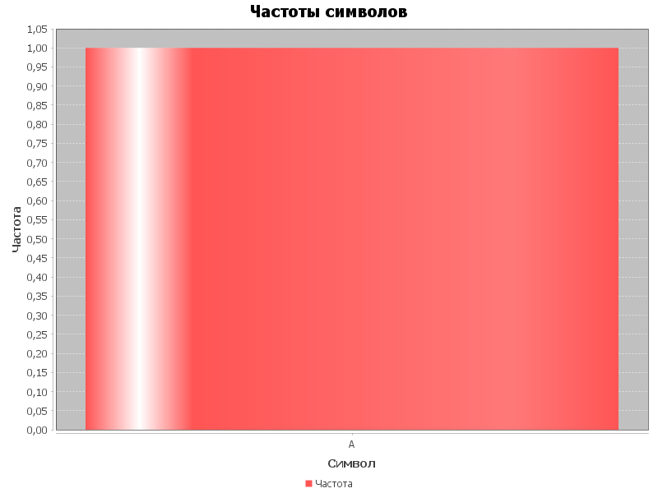
Символ | Частота
A | 1

